中期
TOREAD-QC中期检验报告书
订单类别 | 期单 |  | 合同签订方 |  | 江阴市腾圣时装有限公司 |  | 生产工厂 | 泉州新双良无缝服饰有限公司
订单基础信息 |  |  | 生产•出货进度 |  |  |  | 指示•确认资料
款号 | TAJJAM81525 |  | 合同交期 |  | 2025-02-10 |  | 产前确认样 |  | 有 | 无
品名 | 男式POLO短袖T恤 |  | 上线日 |  | 2024-12-25 |  | 原辅材料卡 |  | 有 | 无
色/号型数 | 1 | 5 | 缝制预计完成日 |  | 2025-01-20 |  | 大货面料确认样 |  | 有 | 无
订单数量 | 2000 |  | 包装预计完成日 |  | 2025-01-23 |  | 印花、刺绣确认样 |  | 有 | 无
采购凭证号 | CGDD24122500001 |  | 预计发货时间 |  | 2025-01-23 |  | 洗唛、合格证指示资料 |  | 有 | 无
【附属资料确认】
原材料 | 正 | 误 |  | 洗水唛 | 正 | 误 |  | 印、绣花 | 正 | 误
辅料使用 | 正 | 误 |  | 合格证 | 正 | 误 |  | 缝纫用线 | 正 | 误
备注：
【检验明细】：检验明细（要求齐色、齐号至少10件检查）
蓝岩黑色： M码10件 L码19件 XL码10件
XXL码10件 XXXL码10件

【耐水洗测试】：耐洗水测试明细（要求齐色、齐号）
蓝岩黑色： M码2件 L码2件 XL码2件
XXL码2件 XXXL码2件

【规格确认】
①规格测量明细以插入附件形式列明，并注明洗前洗后规格
②规格异常情况 |  | 有 | 无
说明：

【耐洗水确认】
粘衬 | OK | NG | 无此工艺 | 胶膜 | OK | NG | 无此工艺 | 扭曲 | OK | NG
印、绣花 | OK | NG | 无此工艺 | 压胶水压 | OK | NG | 无此工艺 | 水洗缩率 | OK | NG
补充事项：

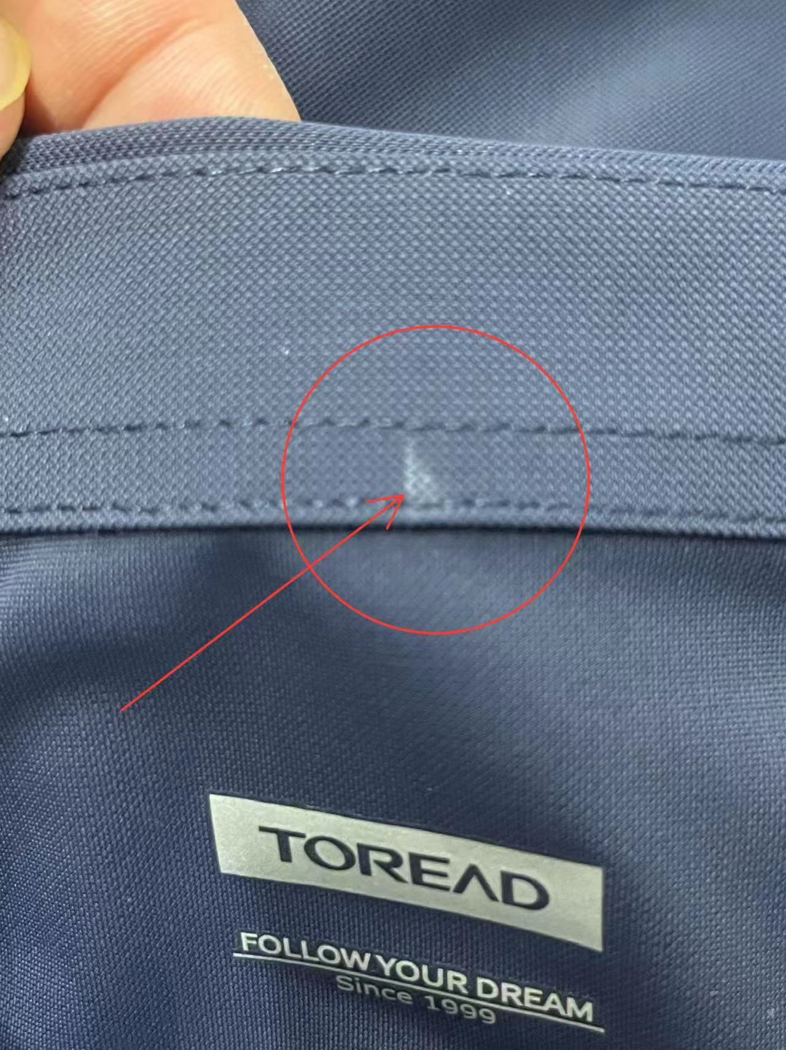
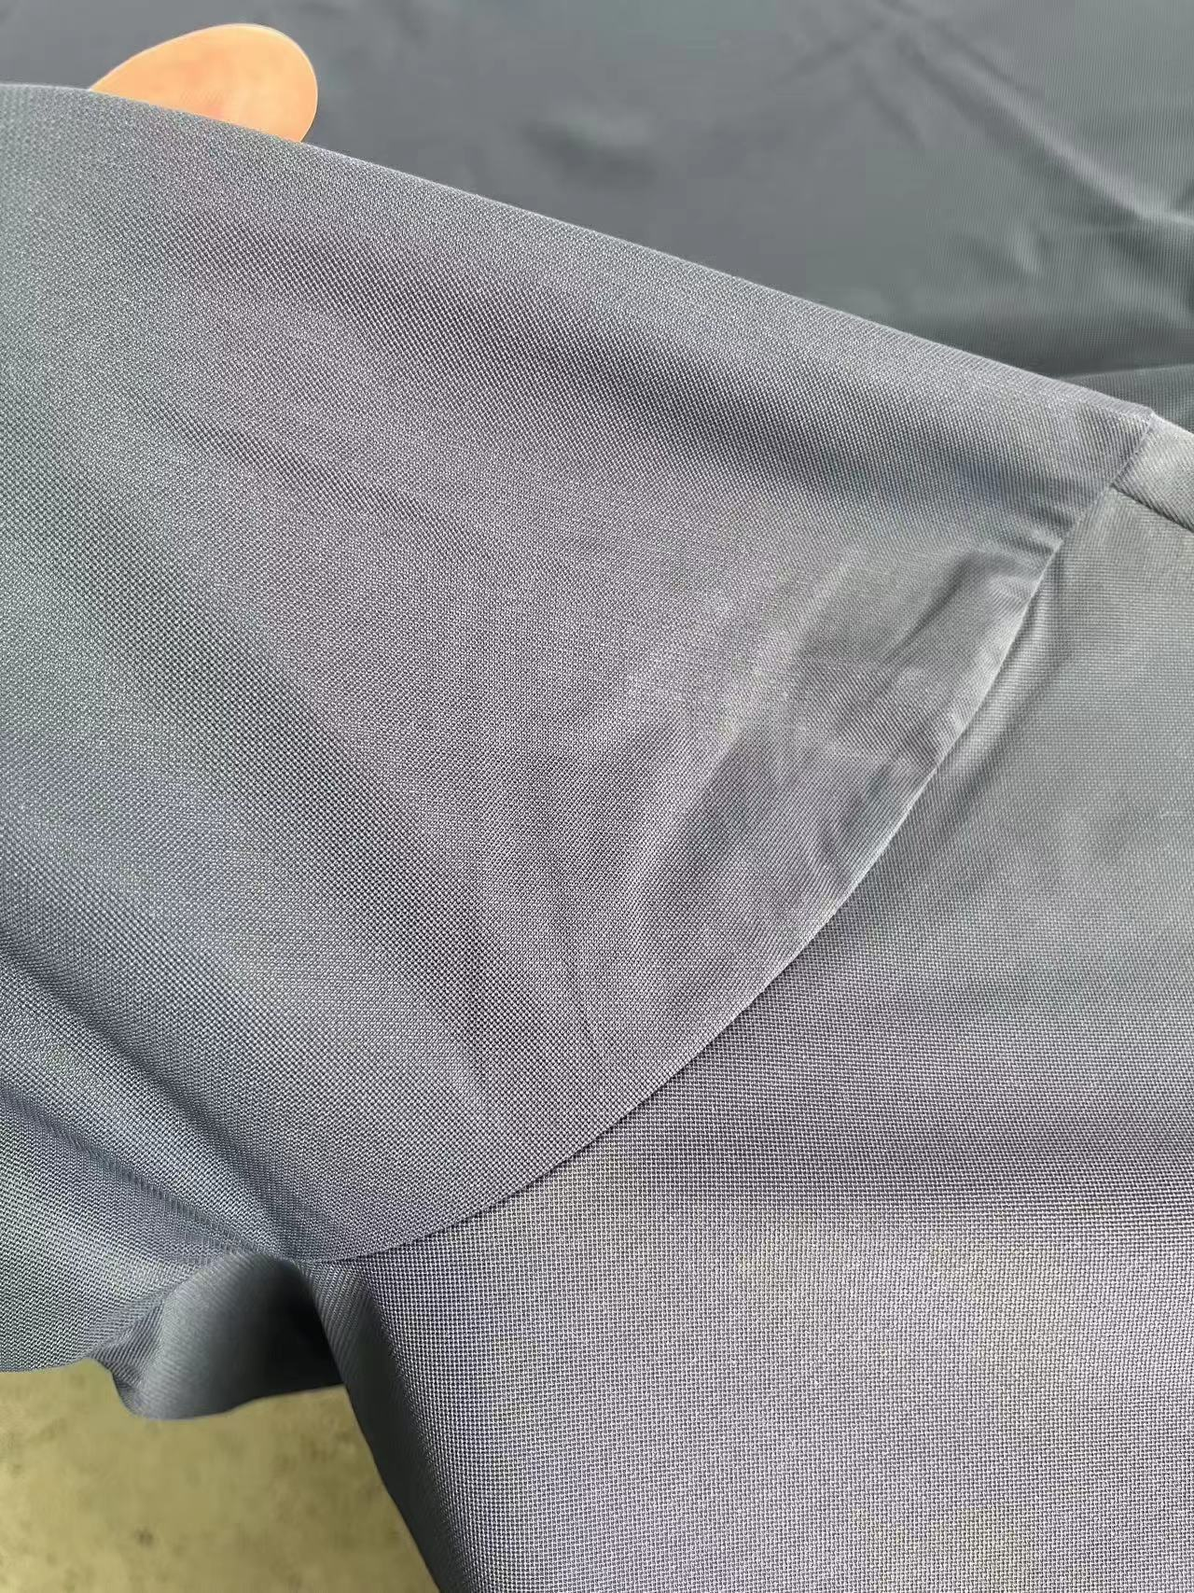
【问题点与指导项目】 ★的问题应添加照片说明
1：激光印
2：笔印

以上问题请及时改正。
【整改的严重缺陷及整改复核时间】

检验部门 | 服装品控部 |  | 检验担当 | 余双良 | 查验时间 | 2025-01-18 | 工厂负责人 |  | 余双良
【整改结果】

尾期
QC出货报告书
订单类别 | 期单 |  | 款号 | TAJJAM81525 |  | 男式POLO短袖T恤 |  | 生产工厂 | 泉州新双良无缝服饰有限公司
订单数量 | 2000 |  | 合同日期 | 2025-02-10 |  |  | 检验资料确认
色/号型数 | 1 | 5 | 交货形式 | 非直发 |  |  | 面料第三方合格报告 |  | 有 | 无
验货次数 | 1 |  | 直发 | 非直发 |  |  | 成品第三方合格报告 |  | 有 | 无
验货数量 | 125 |  | 入仓数量 | 2000 |  |  | 中期检验报告 |  | 有 | 无

检验方式 | 全检 | 抽检 | 免检 | 复检 | 再复检 | 采购凭证编号：CGDD24122500001
中期检验重大改善项目 |  | 有 | 无 | 改善结果 | 已改善
全色耐洗水测试 |  | 有 | 无 | 洗后结果 | 无异常 | 洗水前后缩量正常
【附属资料确认】
洗水唛 | 正 | 误 |  | 印、绣花 | 正 | 误 |  | 装箱数量 | 正 | 误
合格证 | 正 | 误 |  | 缝纫用线 | 正 | 误 |  | 箱唛表示 | 正 | 误
吊牌 | 正 | 误 |  | 包装方式 | 正 | 误 |  | 纸箱规格 | 正 | 误

【检验时成品完成情况及检验明细】
①成品完成比例（%）：100%
 |  | S | M | L | XL | XXL | XXXL
蓝岩黑色 |  | 20件 | 30件 | 30件 | 30件 | 20件 | 20件

②规格异常情况 |  | 有 | 无
情况说明：

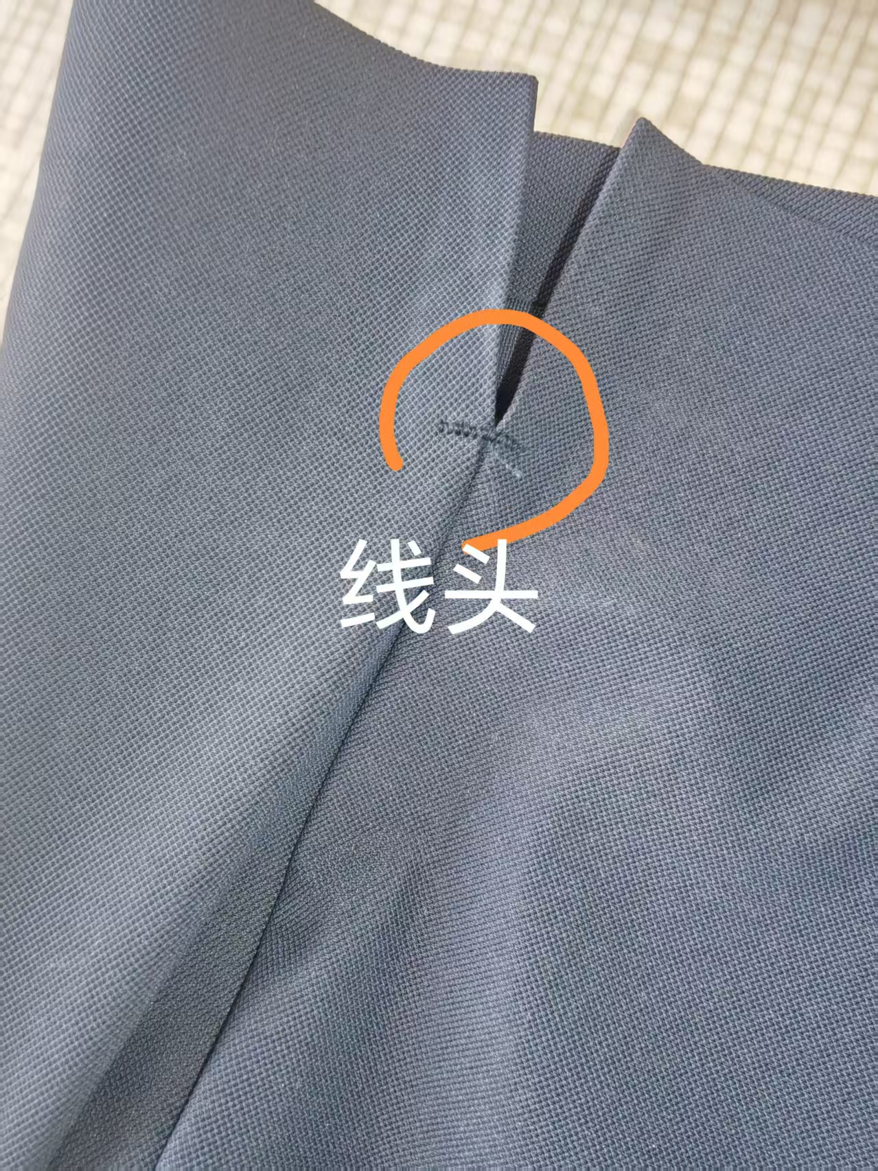
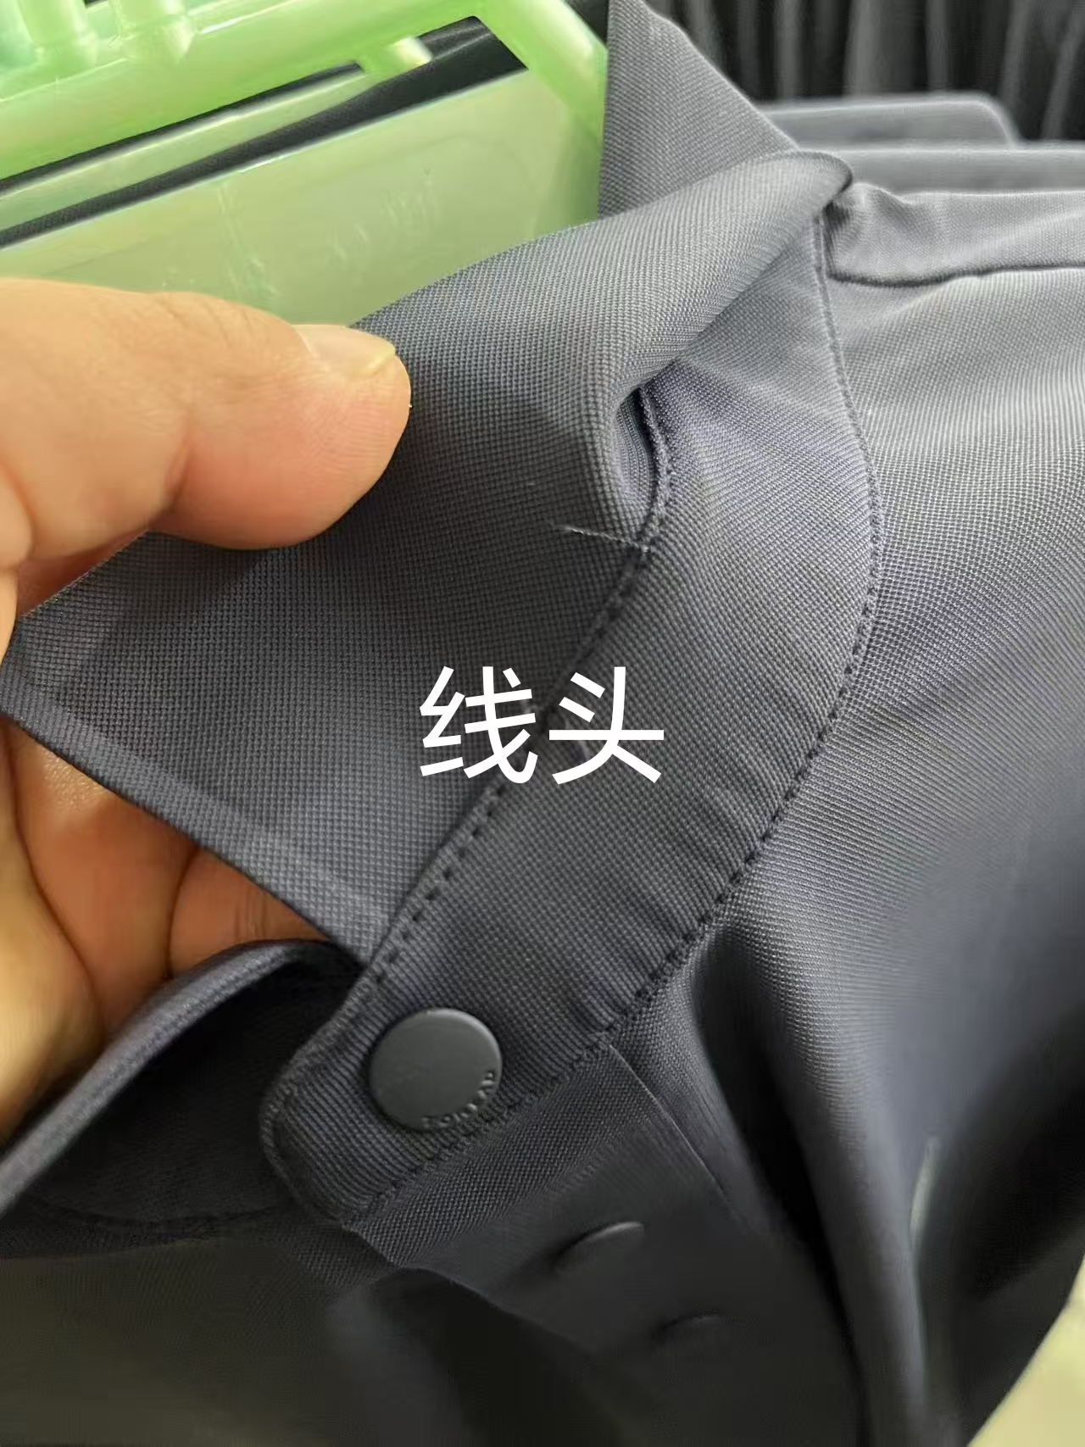
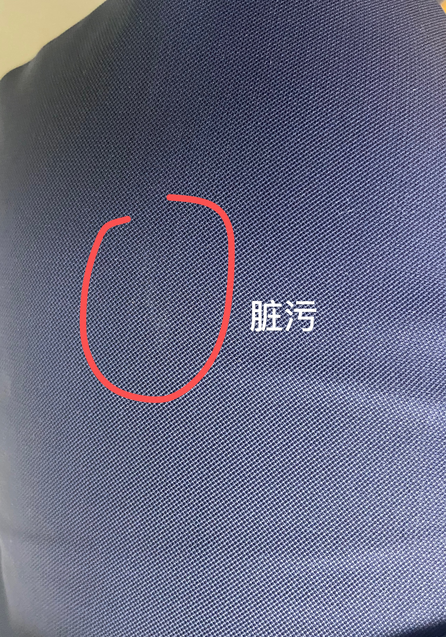
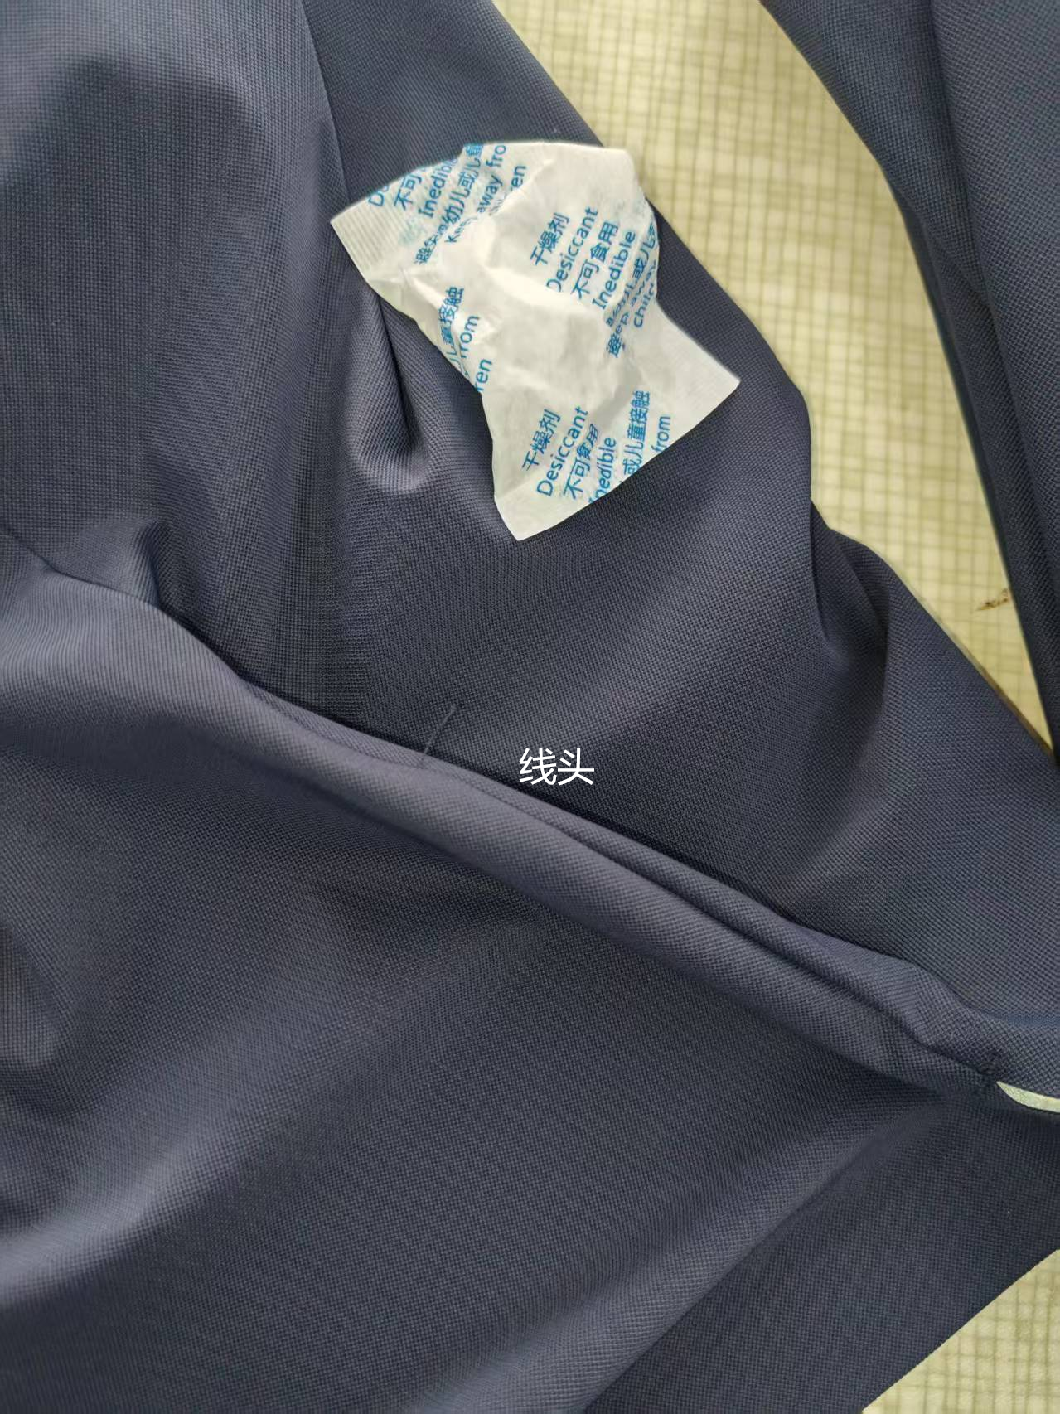
【问题点描述】
1：线头 3件
2：脏污 1件

【检验结果】
合格：（正常接收） |  |  | 不合格： |  | ①返工翻修 |  | ②让步接受 |  | ③拒绝接收
备注： | 尾期验货，抽验125件，不良品数量在可接受范围内，允许出货

检验部门 | 服装QC部门 |  | 检验人 | 余双良 | 查验时间 |  | 工厂负责人 |  | 余双良

